Tableau 2 besoins
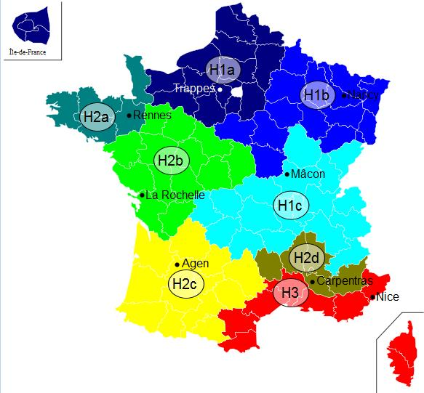
Tableau 2.1 : Chaufferie dédiée |  |  |  |  |  |  |  |  |  |  |  |  |  |  | Zone climatique | H1b | cf carte à droite ->
A compléter uniquement si Chaufferie dédiée |  |  |  |  |  |  |  |  |  |  |  |  |  |  | Altitude du projet (m) | <400
Activités (process, chauffage/ECS, …) | Type de bâtiment | Surface chauffée (m2) | Besoins avant démarche d'économie d'énergie (MWh/an) | Besoins après démarche d'économie d'énergie (MWh/an) pris en compte pour le dimensionnement | dont Besoins chauffage | dont Besoins ECS | Besoins / m2 | Classe énerg. (A, B, C, …) | Estimation des besoins 2030 : quantifier le besoins en incluant l'impact du décret éco-énergie tertiaire sur les bâtiments concernés MWh | Estimation des besoins 2040 : quantifier le besoins en incluant l'impact du décret éco-énergie tertiaire sur les bâtiments concernés MWh | Consommation plafond d'efficacité énergétique chauffage bâtiment hors ECS (MWh/an) | Commentaire (automatique)
 | Tertiaire - Bureaux | 375 | 60 | 30 | 30 | 0 | 80 |  |  |  | 46.31
 | Tertiaire - Enseignement | 200 | 100 | 90 | 85 | 5 | 450 |  |  |  | 21.06 | faible efficacité énergétique
 | Tertiaire - Commerce | 300 | 50 | 30 | 15 | 15 | 100 |  |  |  | 24.42 | Vigilance ECS
 |  |  |  |  |  |  | #DIV/0! |  |  |  | #N/A | #N/A
TOTAUX |  | 875 | 210 | 150 | 130 | 20 | #DIV/0! | 0 | 0 | 0 | #N/A

Tableau 2.2 : Réseau de chaleur
A compléter uniquement si création Réseau de Chaleur
Insérer un graphique de répartition des besoins (camembert) par type d'usager (tertiaire, santé, éducation logement… colonne F en fonction de la colonne J)

N° Sous station | Maître d'ouvrage | Bâtiment | Neuf/ existant | Date de raccordement prévue | Type de bâtiment | Eq. Logement | Surface chauffée (m2) | Besoins actuels MWh | Besoins après réhabilitation / démarches énergétique à l'issue des travaux MWh pris en compte pour le dimensionnement | dont Besoins chauffage | dont Besoins ECS | P Souscrite kW | Besoins (kWh/m2) | Classe énerg. (A, B, C, …) | Estimation des besoins 2030 : quantifier le besoins en incluant l'impact du décret éco-énergie tertiaire sur les bâtiments concernés MWh | Estimation des besoins 2040 : quantifier le besoins en incluant l'impact du décret éco-énergie tertiaire sur les bâtiments concernés MWh | Consommation plafond d'efficacité énergétique chauffage bâtiment hors ECS (MWh/an)
1.1 | O. HLM xxx | Les xxx | Existant | 2,012 | Log. sociaux |  | 375 | 55 | 55 | 50 | 5 |  | 147 |  |  |  | 41.4375 | faible efficacité énergétique
1.2 |  |  |  |  | Copropriétés |  | 375 | 55 | 55 | 50 | 5 |  | 147 |  |  |  | 41.4375 | faible efficacité énergétique
2.1 | Ville de Y | CHU X | Existant | 2,014 | Log. sociaux |  | 375 | 55 | 55 | 50 | 5 |  | 147 |  |  |  | 41.4375 | faible efficacité énergétique
 | CG | Collège | Neuf | 2,014 | Copropriétés |  | 375 | 55 | 55 | 50 | 5 |  | 147 |  |  |  | 41.4375 | faible efficacité énergétique
 |  |  |  |  |  |  |  |  |  |  |  |  | #DIV/0! |  |  |  | #N/A | #N/A
 |  |  |  |  |  |  |  |  |  |  |  |  | #DIV/0! |  |  |  | #N/A | #N/A
 |  |  |  |  |  |  |  |  |  |  |  |  | #DIV/0! |  |  |  | #N/A | #N/A
 |  |  |  |  |  |  |  |  |  |  |  |  | #DIV/0! |  |  |  | #N/A | #N/A
 |  |  |  |  |  |  |  |  |  |  |  |  | #DIV/0! |  |  |  | #N/A | #N/A
TOTAUX |  |  |  |  |  |  |  |  | 220 | 200 | 20 | 0 | #DIV/0! |  | #DIV/0! | 0 | #N/A | #N/A

A compléter uniquement si extension Réseau de Chaleur
Insérer un graphique de répartition des besoins (camembert) par type d'usager (tertiaire, santé, éducation logement… colonne G en fonction de la colonne K)

Abonnés actuels ou extension | N° Sous station | Maître d'ouvrage | Bâtiment | Neuf/ existant | Date de raccordement prévue | Type de bâtiment | Eq. Logement | Surface chauffée (m2) | Besoins MWh | Besoins après réhabilitation / démarches énergétique MWh à l'issue des travaux pris en compte pour le dimensionnement | dont Besoins chauffage | dont Besoins ECS | P Souscrite kW | Besoins / m2 | Classe énerg. (A, B, C, …) | Estimation des besoins 2030 : quantifier le besoins en incluant l'impact du décret éco-énergie tertiaire sur les bâtiments concernés MWh | Estimation des besoins 2040 : quantifier le besoins en incluant l'impact du décret éco-énergie tertiaire sur les bâtiments concernés MWh | Consommation plafond d'efficacité énergétique chauffage bâtiment hors ECS (MWh/an)
Abonné actuel | 1.1 | O. HLM xxx | Les xxx | Existant | 2,012 | Log. sociaux |  | 100 |  |  | 999 |  |  | 0 |  |  |  | 11.05 | faible efficacité énergétique
Abonné actuel | 1.2 |  |  |  |  |  |  |  |  |  |  |  |  | #DIV/0! |  |  |  | #N/A | #N/A
Total abonnés actuels |  |  |  |  |  |  | 0 | 100 | 0 | 0 | 999 | 0 | 0 | 0 |  | 0 | 0 | #N/A | #N/A
Extension phase 1 | 2.1 | Ville de Y | CHU X | Existant | 2,014 | Tertiaire - Enseignement |  |  |  |  |  |  |  | #DIV/0! |  |  |  | 0
Extension phase 2 |  | CG | Collège | Neuf | 2,014 | Tertiaire - Commerce |  |  |  |  |  |  |  | #DIV/0! |  |  |  | 0
Extension phase 3 |  |  |  |  |  |  |  |  |  |  |  |  |  | #DIV/0! |  |  |  | #N/A | #N/A
Total extensions |  |  |  |  |  |  | 0 | 0 | 0 | 0 | 0 | 0 | 0 | #DIV/0! |  | 0 | 0 | #N/A | #N/A
TOTAUX |  |  |  |  |  |  | 0 | 100 | 0 | 0 | 999 | 0 | 0 | 0 |  | 0 | 0 | #N/A | #N/A

Tableau 8 hauteur cheminées
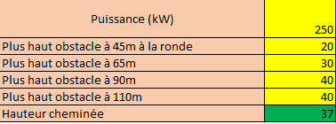
Tableau 8 : hauteur de cheminées

 | Puissance du plus grand générateur (kW) |  | Compléter les cellules en jaune | Puissance utile du générateur | 70 à 299kW
 | Plus haut obstacle à 45m à la ronde |  |  | Hauteur minimale sans obstacle (hp) | 9 m
 | Plus haut obstacle à 65m |  |  | Distance de l’obstacle par rapport à la cheminée (d) | < 45 m | < 65 m | < 90 m | < 110 m
 | Plus haut obstacle à 90m |  |  | Hauteur minimale des obstacles à considérer (hi) | 6 | 9 | 12 | 15
 | Plus haut obstacle à 110m |  |  | Élévation du débouché de la cheminée par rapport au sommet de l’obstacle (hs) | 3 | 0 | -3 | -6
 | Hauteur cheminée minimale requise | 3
Exemple:
 |  |  |  | Puissance utile du générateur | 300 à 499kW
 |  |  |  | Hauteur minimale sans obstacle (hp) | 11 m
 |  |  |  | Distance de l’obstacle par rapport à la cheminée (d) | < 45 m | < 65 m | < 90 m | < 110 m
 |  |  |  | Hauteur minimale des obstacles à considérer (hi) | 7.5 | 11 | 14.5 | 18
90m
 |  |  |  | Élévation du débouché de la cheminée par rapport au sommet de l’obstacle (hs) | 3.5 | 0 | -3.5 | -7
65m

40
45m
 |  |  |  | Puissance utile du générateur | 500 à 999kW
 |  |  |  | Hauteur minimale sans obstacle (hp) | 13 m
 |  |  |  | Distance de l’obstacle par rapport à la cheminée (d) | < 45 m | < 65 m | < 90 m | < 110 m
 |  |  |  | Hauteur minimale des obstacles à considérer (hi) | 8.5 | 13 | 17.5 | 20
Chaufferie
 |  |  |  | Élévation du débouché de la cheminée par rapport au sommet de l’obstacle (hs) | 4.5 | 0 | -4.5 | -9

30
20

Pas de bat à 90-110m

